画面イメージ
詳細設計書 | 論理名称 | K001 | システムID | KS | 改訂日 | 2022-10-06
 | 物理名称 | 在庫情報一覧 | システム名称 | 倉庫管理システム | 改訂者 | チーム２

画面イメージ

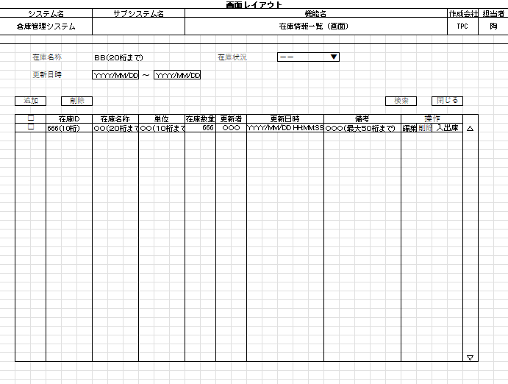

 |  |  |  |  |  |  | ※ | 在庫名称、２０桁
 |  |  |  |  |  |  |  | 更新日時、YYYY/MM/DDで画面表示

 |  |  |  |  |  |  |  | 検索、
 |  |  |  |  |  |  |  |  | 在庫名称、在庫状況、更新日時の入力有無により、組み合わせた条件で検索を実施する
 |  |  |  |  |  |  |  |  | 各項目に入力の無い場合は、項目を検索条件から外す

 |  |  |  |  |  |  |  | 追加
 |  |  |  |  |  |  |  |  | 在庫情報登録画面へ遷移する

 |  |  |  |  |  |  |  | 削除
 |  |  |  |  |  |  |  |  | 選択のチェックボックスを入れた対象を、削除を実施する

 |  |  |  |  |  |  |  | 閉じる
 |  |  |  |  |  |  |  |  | 画面を閉じて、ログアウトとする

 |  |  |  |  |  |  |  | 一覧表示
 |  |  |  |  |  |  |  |  | 改ページがなく、標準２０行表示を超えた分は、右のスクロールバーで操作とする

 |  |  |  |  |  |  |  | 編集
 |  |  |  |  |  |  |  |  | 在庫情報登録画面へ遷移する

 |  |  |  |  |  |  |  | 削除
 |  |  |  |  |  |  |  |  | 該当対象を削除する

 |  |  |  |  |  |  |  | 入出庫
 |  |  |  |  |  |  |  |  | 入出庫情報一覧画面へ遷移する

IO関連
詳細設計書 |  | 論理名称 |  | K001 |  |  | システムID | KS |  | 改訂日 | 2022-10-06
 |  | 物理名称 |  | 在庫情報一覧 |  |  | システム名称 | 倉庫管理システム |  | 改訂者 | チーム２

I/O関連図

在庫情報一覧
在庫情報登録
 |  |  |  | ログインボタン |  |  |  |  | 追加ボタン
ログイン

 |  |  |  | 閉じるボタン

入出庫情報一覧
在庫情報(DB)

パラメータ一覧
No | 論理名称 |  | 物理名称 |  | I/O | 備考
1 | 在庫ID |  | id |  | I/0 | 既存の在庫IDを在庫情報テーブル(t_stock)から読み取る
2 | 在庫名称 |  | name |  | I | 在庫情報テーブル(t_stock)に登録する
3 | 単位 |  | unit?name |  | I/0 | 単位マスタ(m_unit)テーブルの中に選択できる単位を全部読み取る
4 | 在庫数量 |  | stock_num
5 | 更新者 |  | update_user
6 | 更新日時 |  | update_date
7 | 備考 |  | remarks |  | I | 在庫情報テーブル(t_stock)に登録する
8
9
テーブル一覧
No | 論理名称 |  | 物理名称 |  | I/O | 備考
1 | t_storck |  | 在庫情報 |  | I/O
2
3 | m_unit |  | 単位マスタ |  | 0 | 単位マスタ(m_unit)テーブルの中に選択できる単位を全部読み取る
4
5
6
7 |  |  | remarks
8
9
ファイル一覧
No | 論理名称 |  | 物理名称 |  | I/O | 備考
1
2
3
4
5
6
7
8
9

